§ 26
§ 26 | laufender Bezug | Sonderzahlung | Pensionskasse (inkl Versicherungssteuer 2,5%) | Lohnverrechnungsabgabe/Monat in Euro
 | 25.385% | 24.415% | 3.075% | 14.00
 | ohne Ubahnsteuer = 2 € pro Woche (somit 8 € bei 4 Wochen, 10 € bei 5 Wochen)

Monatsbrutto € |  | Ausmaß (in %) | Ausmaß (in h) |  |  |  |  |  |  |  | B1 | B1/1 | 3,277.30
Grundgehalt lt. KV* | 4,351.90 | 100.00% | 40.00 |  |  |  |  |  |  |  | B1 lit a | B1/2 | 3,885.20
Überzahlung |  |  |  |  |  |  |  |  |  |  | B1 lit b | B1/3 | 4,351.90
Gesamtbrutto € | 4,351.90 |  |  |  |  |  |  |  |  |  | B1 lit c | B1/4 | 4,808.70
 |  |  |  |  |  |  |  |  |  |  | B1 lit d | B1/5 | 5,054.40

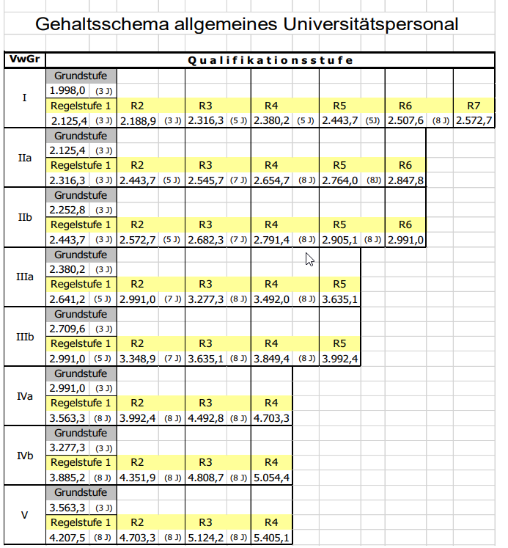
 | Grundgehalt | Pensionskasse
Monatsbrutto € | 4,351.90 | 133.82
(anteiliges) Jahresbrutto € | 60,926.60 | 1,873.49
 | brutto | DG-Abgaben | Gesamt | Ubahnsteuer 10 € |  | Gesamt inkl. DG monatl. | BRUTTO-brutto Gesamt inkl.DG |  | Anzahl der Monate
Bezug monatlich | 4,351.9 | 1,104.73 | 5,456.63 | 10.00 | 5,466.63
Sonderzahlung | 725.32 | 177.09 | 902.40 |  | 902.40 | 6,369.03 | 76,428.39 |  | 12 | 1.1666666667
 |  |  |  |  |  |  | 168.00 | § 26
 |  |  |  |  |  |  | 1,873.49 | Pensionskasse | 14
 |  |  |  |  |  |  | 78,469.88 | SUMME 1

 | Überzahlung
Monatsbrutto € | 0.00
(anteiliges) Jahresbrutto € | 0.00
 | brutto | DG-Abgaben | Gesamt | Ubahnsteuer 10 € |  | Gesamt inkl. DG monatl. | BRUTTO-brutto Gesamt inkl.DG |  | Anzahl der Monate
Bezug monatlich | 0.0 | 0.00 | 0.00 | 0.00 | 0.00
Sonderzahlung | 0.00 | 0.00 | 0.00 |  | 0.00 | 0.00 | 0.00 | SUMME 2 | 12
 |  |  |  |  |  |  |  |  | 14

 | 60,926.60 | Endsumme brutto |  |  |  |  | 78,469.88 | GESAMTSUMME brutto-brutto

*Aktuelles Grundgehalt lt. Kollektivvertrag (KV) siehe: |  |  | http://personalwesen.univie.ac.at/kollektivvertrag/

Personalkostensätze des FWF siehe: |  | http://www.fwf.ac.at/de/forschungsfoerderung/personalkostensaetze/

Fahrtkostenzuschuss |  |  |  | Betrag |  |  | 0.00 | FKZ brutto-brutto
3.9% |  |  | Anzahl der Monate
 |  |  |  |  |  |  | 78,469.88 | GESAMTSUMME brutto-brutto inkl. FKZ

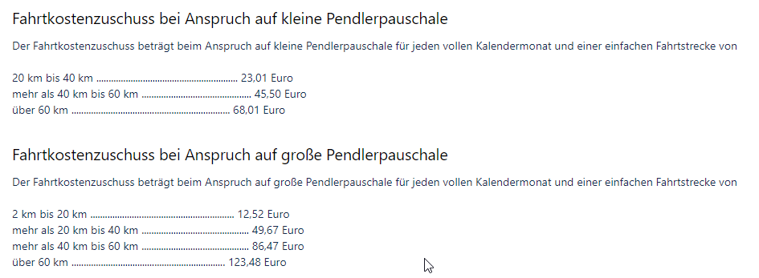

 |  |  |  |  |  |  |  |  |  |  | siehe: https://wiki.univie.ac.at/pages/viewpage.action?pageId=184451117

freier DV - WV
 |  |  |  |  |  | bis 31.12.2018 | M1r | M2ru | M2r | M3ru | M4ru | M24 | M24k | M24u | M24o
 |  |  |  |  |  | bis 31.12.2019 | B053 | B053 | B053 | B053 | B061 | B061 | B061 | B061 | B061
Freier Dienstvertrag |  | DG-Abgaben in % | Geringfügigkeitsgrenze |  |  | ab 01.01.2020 | G133 | G133 | G133 | G133 | G133 | G139 | G139 | G139 | G139
Werkvertrag |  | 24.885 | 500.91 |  |  |  | 24.885% | 21.885% | 21.785% | 20.985% | 17.885% | 21.850% | 21.850% | 17.950% | 17.950%

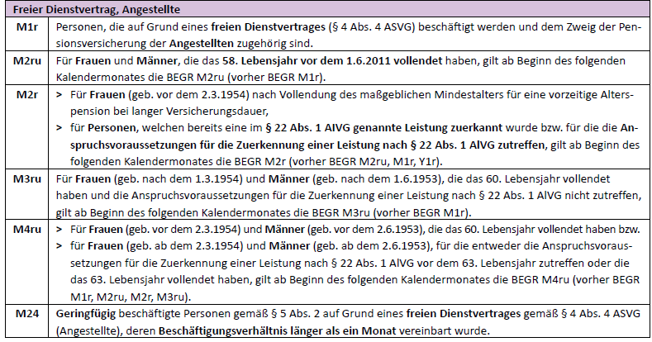
Variante: | fr. DV/WV >1 Monat

Betrag |  | inkl. DG-Abgaben
 | 0.00
Betrag | 4500.00 | excl. DG-Abgaben

Von | Bis | Tage | Betrag auf Simulationsabrechnung
2022-10-06 | 2022-10-31 | 26 | 1026.32 |  | Eingabebetrag SAP
2022-11-01 | 2022-12-31 | 61 | 1223.68 | Betrag > Geringfügigkeitsgrenze | 1,223.68 €
2023-01-01 | 2023-01-26 | 26 | 1026.32
 |  | 113 |  | 4500.00

Variante: | fr. DV/WV <= 1 Monat

Betrag |  | inkl. DG-Abgaben
 | 0.00
Betrag | 4805.24 | excl. DG-Abgaben

Von | Bis | Tage | Betrag auf Simulationsabrechnung |  | Eingabebetrag SAP
2022-03-15 | 2022-03-31 | 17 | 4805.24 | Betrag > Geringfügigkeitsgrenze | 8,762.50 €
 |  | 0 | 0.00 | Betrag ist geringfügig | #DIV/0!
 |  | 17 |  | 4805.24

Variante: | fr. DV/WV > 1 Monat nur Rumpfmonate

Betrag |  | inkl. DG-Abgaben
 | 0.00
Betrag | 1462.93 | excl. DG-Abgaben

Von | Bis | Tage | Betrag auf Simulationsabrechnung |  | Eingabebetrag SAP
2022-01-11 | 2022-01-31 | 21 | 617.08 | Betrag > Geringfügigkeitsgrenze | 910.93 €
2022-02-01 | 2022-02-26 | 26 | 845.85 | Betrag > Geringfügigkeitsgrenze | 910.92 €
 |  | 47 |  | 1462.93

